Algoritmo
ALGORITMO ID3

ENTROPIA
Dada uma coleção S contendo exemplos + e –de algum conceito alvo, a entropia de S relativa a esta classificação booleana é:
p+ é a proporção de exemplos positivos em S
p–é a proporção de exemplos negativos em S

GANHO DE INFORMAÇÃO
Gain(S,A) = redução esperada na entropia devido a ordenação sobre A, ou seja, a redução esperada na entropia causada pela partição dos exemplos de acordo com este atributo A

ID | Faixa etária | Cor | Tamanho | Compra camiseta?
1 | A | Azul | G | Sim
2 | A | Vermelho | M | Não
3 | B | Azul | M | Não
4 | B | Vermelho | P | Não
5 | A | Azul | G | Sim
6 | A | Azul | P | Não
7 | A | Vermelho | P | Sim
8 | B | Azul | G | Não
9 | A | Azul | P | Sim
 | 6 | 6 | 4 | 4
 | 3 | 3 | 2 | 5
 | Entropia do conjunto |  | 3
 | H(S)= | 0.9911

 | Ganho(FE)
 | H(A)= | 4 | 2 | 0.9183
 | H(B)= | 0 | 3 | 0

 | GANHO(FE)= | 0.3789

 | Ganho(Cor)
 | H(Azul)= | 3 | 3 | 1
 | H(Vermelho)= | 1 | 2 | 0.9183

 | GANHO(Cor)= | 0.0183

 | Ganho(Tamanho)
 | H(P)= | 2 | 2 | 1
 | H(M)= | 0 | 2 | 0
 | H(G)= | 2 | 1 | 0.9183

 | GANHO(Tamanho)= | 0.2405

EXEMPLO
Faixa etária | Cor | Tamanho | Compra camiseta?
A | Azul | G | Sim
A | Vermelho | M | Não
ID3
B | Azul | M | Não
B | Vermelho | P | Não
A | Azul | G | Sim
A | Azul | P | Não
A | Vermelho | P | Sim
B | Azul | G | Não
A | Azul | P | Sim
6 | 6 | 4 | 4
3 | 3 | 2 | 5
Entropia do conjunto |  | 3
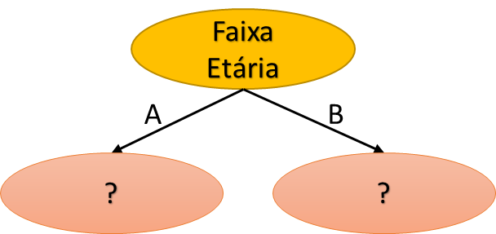
H(S)= | 0.9911

Ganho(FE)
H(A)= | 4 | 2 | 0.9183
H(B)= | 0 | 3 | 0

GANHO(FE)= | 0.3789

Ganho(Cor)
H(Azul)= | 3 | 3 | 1.0000
H(Vermelho)= | 1 | 2 | 0.9183

GANHO(Cor)= | 0.0183

Ganho(Tamanho)
H(P)= | 2 | 2 | 1.0000 | GANHO(FE)= | 0.3789
H(M)= | 0 | 2 | 0.0000 | GANHO(Cor)= | 0.0183
H(G)= | 2 | 1 | 0.9183 | GANHO(Tamanho)= | 0.2405

GANHO(Tamanho)= | 0.2405

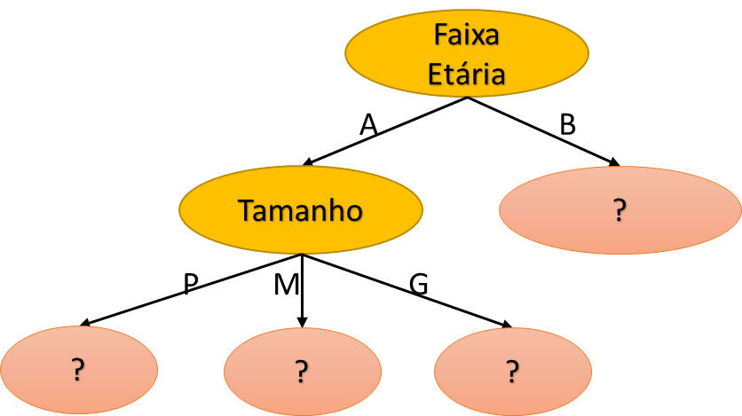
Recursidade - Segunda iteração
Faixa etária | Cor | Tamanho | Compra camiseta?
A | Azul | G | Sim
A | Vermelho | M | Não
A | Azul | G | Sim
A | Azul | P | Não
A | Vermelho | P | Sim
A | Azul | P | Sim
 | 4 | 3 | 4
 | 2 | 1 | 2
 |  | 2
H(S)= | 0.9183

Ganho(Cor)
H(Azul)= | 3 | 1 | 0.8113
H(Vermelho)= | 1 | 1 | 1.0000

GANHO(Cor)= | 0.0441 |  |  | GANHO(Cor)= | 0.0441
 |  |  |  | GANHO(Tamanho)= | 0.4591
Ganho(Tamanho)
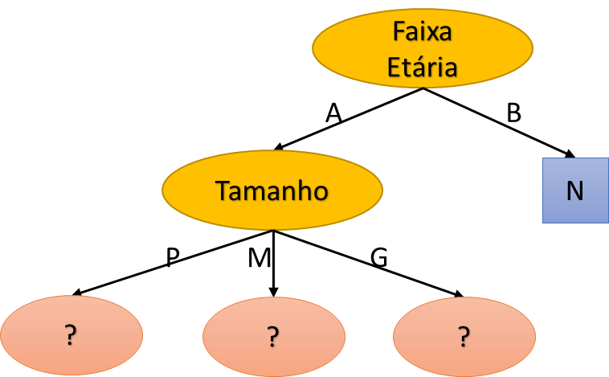
H(P)= | 2 | 1 | 0.9183
H(M)= | 0 | 1 | 0.0000
H(G)= | 2 | 0 | 0.0000

GANHO(Tamanho)= | 0.4591

Faixa etária | Cor | Tamanho | Compra camiseta?
B | Azul | M | Não
B | Vermelho | P | Não
B | Azul | G | Não

Recursidade - Terceira iteração
Faixa etária | Cor | Tamanho | Compra camiseta?
A | Azul | P | Não
A | Vermelho | P | Sim
A | Azul | P | Sim
 |  |  | 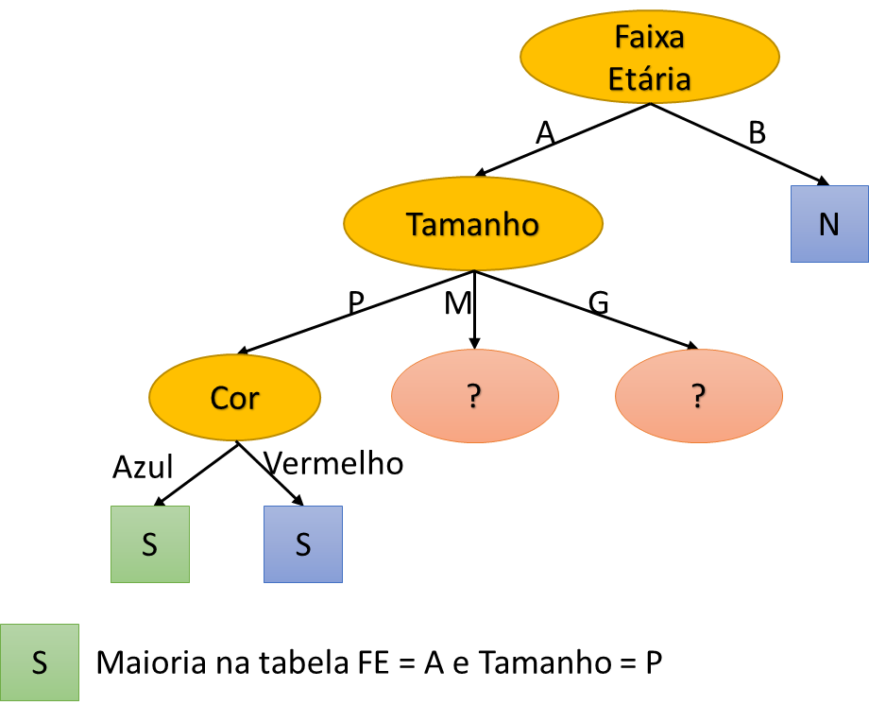

Faixa etária | Cor | Tamanho | Compra camiseta?
A | Vermelho | M | Não
 |  |  | 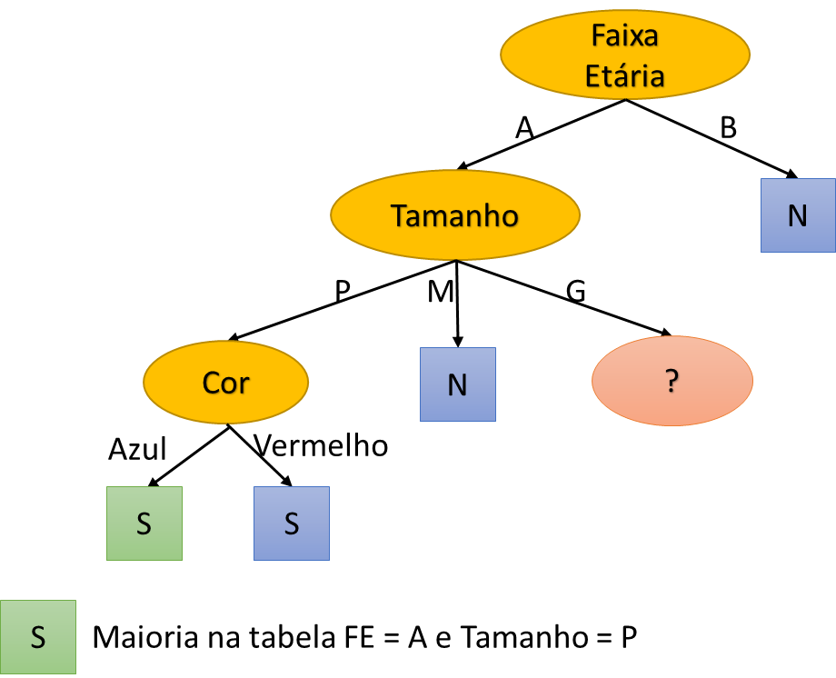
Faixa etária | Cor | Tamanho | Compra camiseta?
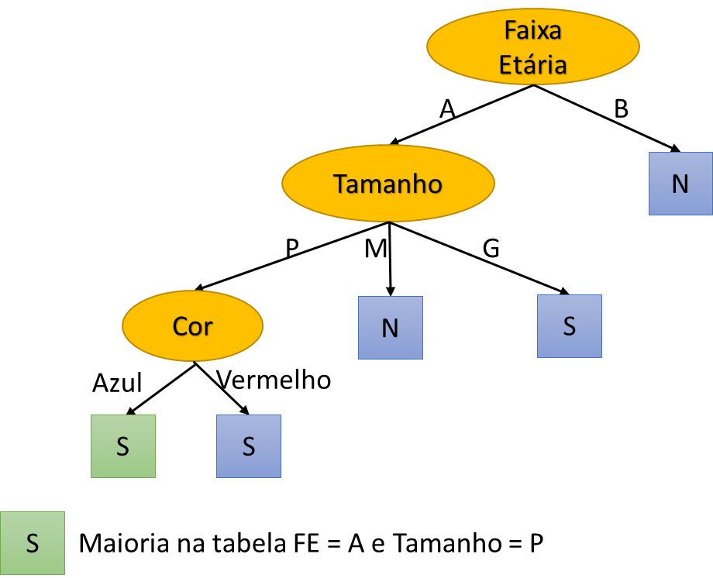
A | Azul | G | Sim
A | Azul | G | Sim

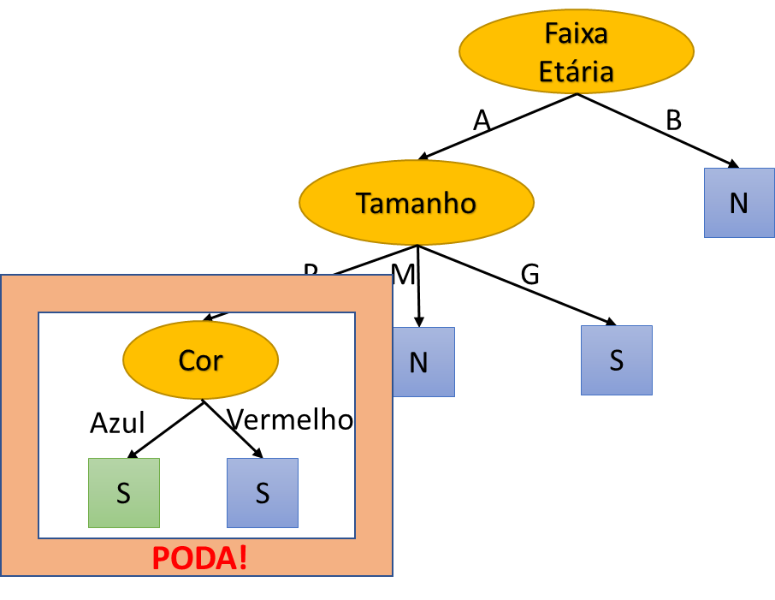

Etapa de PODA

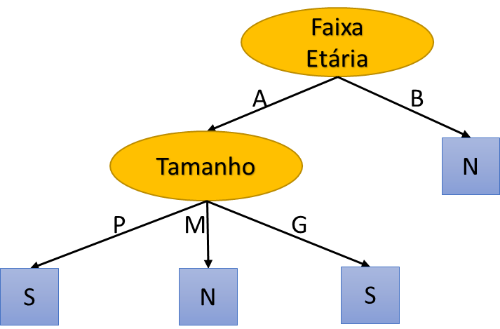
Árvore final

